2003
설명 | melee
OnStart
OnHit | 
Projectile

2006
설명 | melee
OnStart | 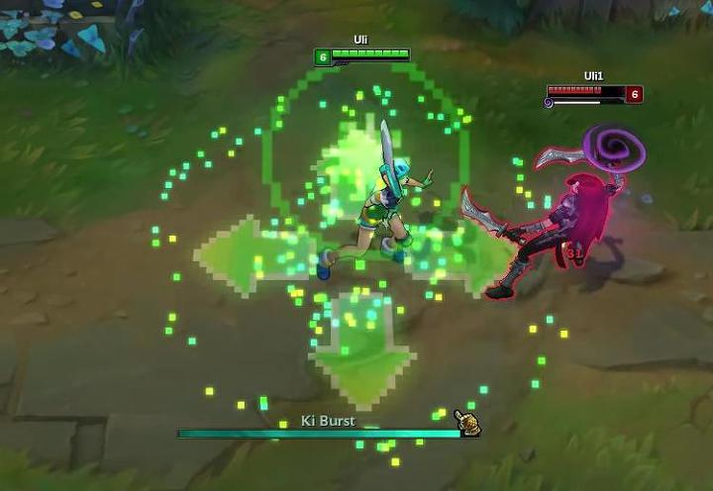 노란색
OnHit
Projectile

2007
설명 | range
OnStart | 눈에서 안광번쩍 키랏
OnHit | 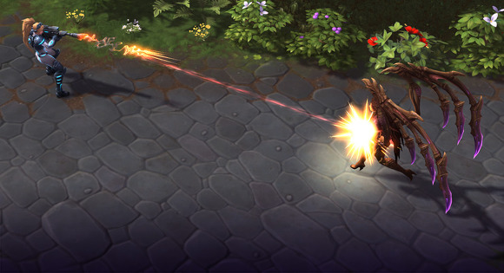
Projectile

2009, 2010, 2011
설명 | range
OnStart
OnHit | 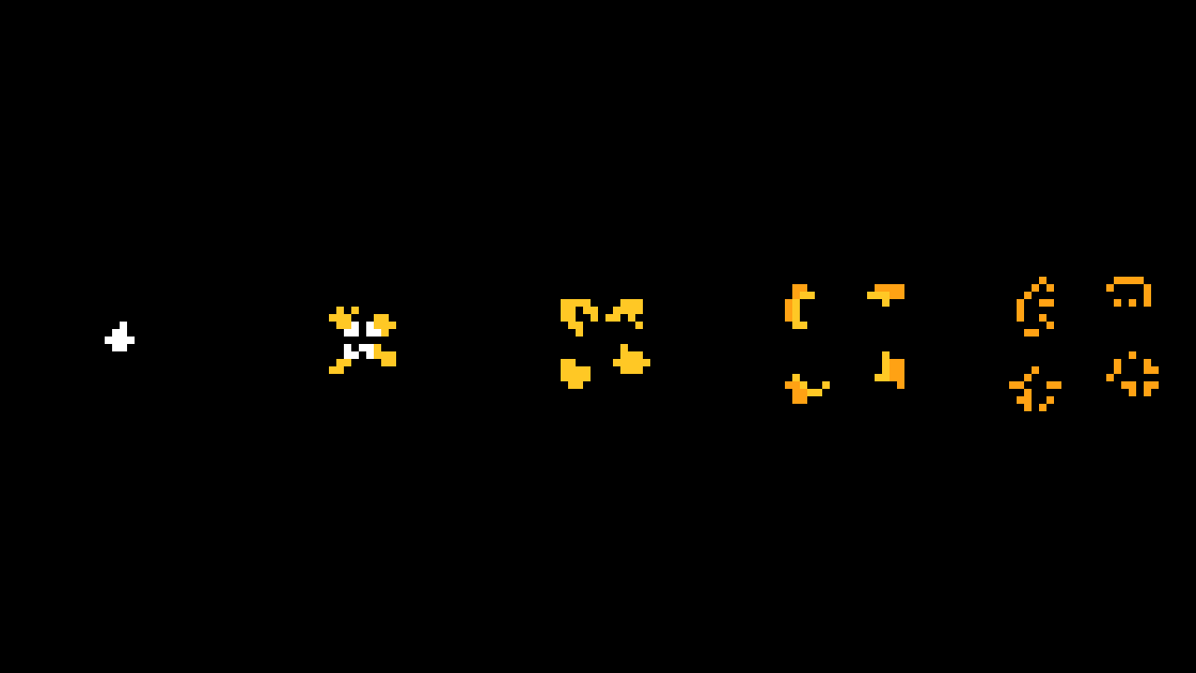 약한 데미지
Projectile

2013
설명 | range
OnStart
OnHit
Projectile | 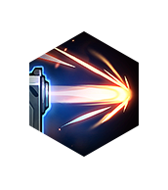

2014
설명 | melee
OnStart
OnHit | 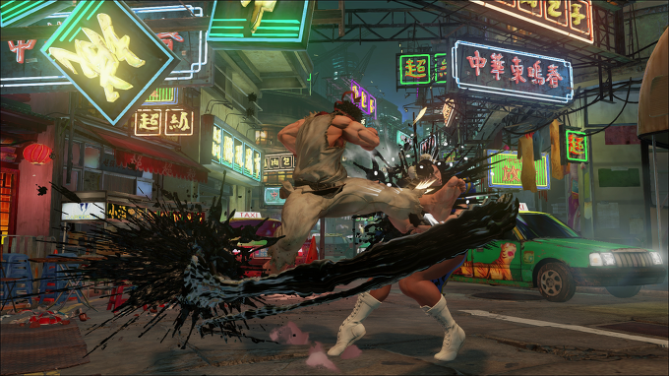
Projectile

2015
설명 | melee
OnStart | 
OnHit |  빛살번짐
Projectile | 무지개 배리

2016
설명 | melee
OnStart | 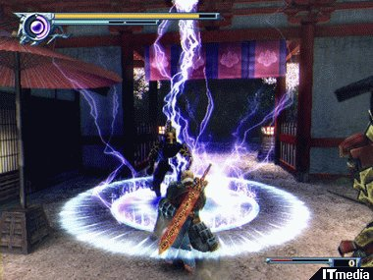 번개 휘감음
OnHit | 번개 퍼짐
Projectile | 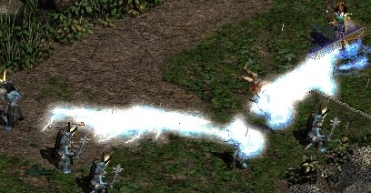 소서리스 체인라이트닝

2017
설명 | bouce
OnStart
OnHit | 맞은방향으로 고철이 퍼져나간다
Projectile | 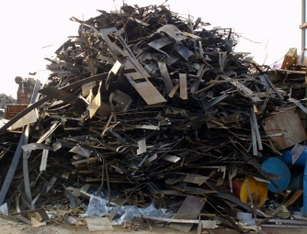 고철로 모아 만든 둥그런 폭탄

2018
설명
OnStart | 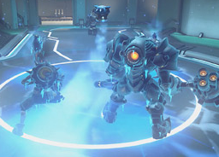 냉기가 휘어감음
OnHit | 냉기 폭발
Projectile | 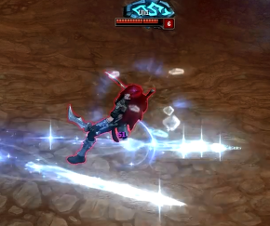 냉기 미사일

2019
설명 | melee
OnStart | 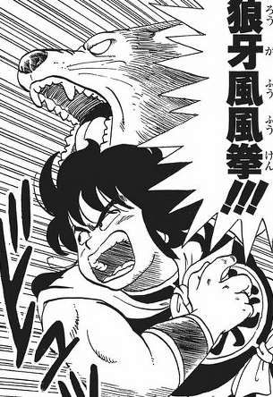 낭아풍풍권
OnHit | 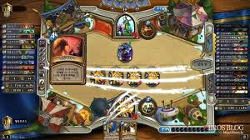 늑대 2번 할퀴기
Projectile

2020
설명 | melee
OnStart | 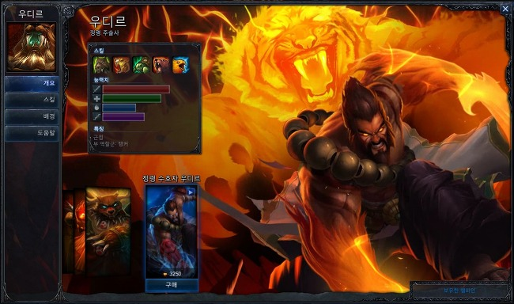 낭아풍풍권
OnHit | 호랑이 1번 할퀴기
Projectile

2021
설명 | range
OnStart
OnHit | 강한타격
Projectile | 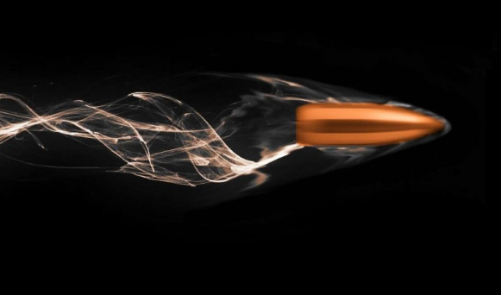 휘감은 총알

2022
설명 | melee
OnStart |  스팀압력
OnHit | 뭉개뭉개
Projectile | 증기탄화

